Trang_tính1
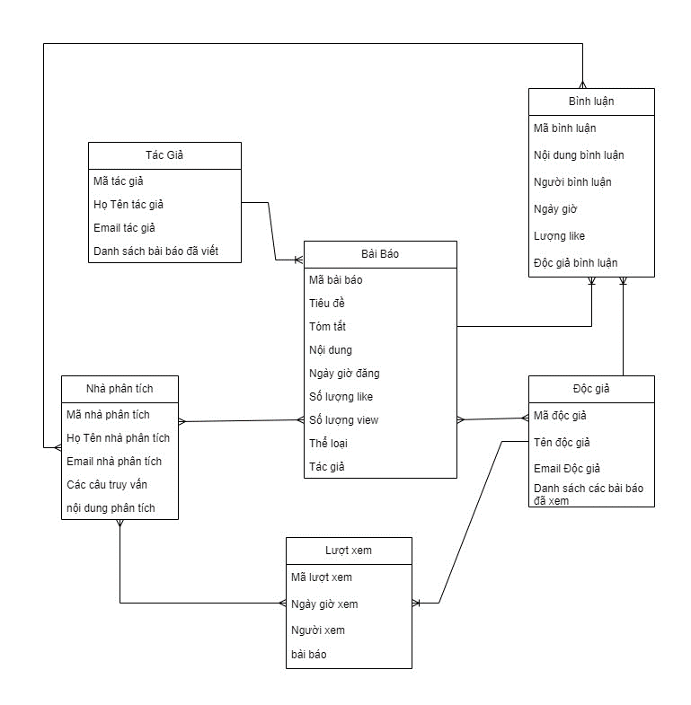
56 | Nguyễn Minh Tiến
20 | Lại Dương Minh Hiếu

Câu 1,2
 | Use case
 |  | Tác giả: đăng các bài báo theo ngày
 |  | Độc giả: Xem bài báo và bình luận
 |  | Nhà phân tích: phân tích bình luận, lượt like, lượt xem, xu hướng
 | Main Data
 |  | Tác giả | 10
 |  | Độc giả | 10M
 |  | Nhà phân tích | 10

 | Assumptions
 |  | Dữ liệu làm mới mỗi giờ
 |  | Thông tin mà độc giả quan tâm thường được lưu trữ trong 3 năm

 | Actor | CRUD Operations | Data in Operation | Op Type | Rate |  | Data Durability | Data Read/ Written | Data Life | Response Latency | Query Time | Data Read | Data Freshess
 | Tác giả | đăng bài báo theo ngày | số liệu | write | 1 | ngày | majority | 10 MB | 10 years
 | Độc giả | xem bài báo | số lần | read | 10 | ngày/user
 | Độc giả | Bình luận, | số liệu | write | 10 | ngày/user | majority | 200 bytes | 3 years |  |  | toàn bộ bài viết | cập nhật ngay lập tức
 | Nhà phân tích | chạy 10 câu truy vấn mỗi giờ | số liệu | read | 10 | giờ | majority |  |  | 1 min | 1 min | toàn bộ bài viết | < 1 hour

 | Actor | Tác giả
 | Description | Đăng tải các bài báo hằng ngày
 | Operation Type | ghi
 | Data in Operation | Tiêu đề, tóm tắt, ngày giờ đăng, tác giả, loại
 | Frequency | 1 bài / ngày

 | Data size | 1000 Bytes
 | Data life | 10 years
 | Data durability | one node, no need to wait for majority

 | Actor | Độc giả
 | Description | đọc bài báo
 | Operation Type | đọc
 | Data in Operation | Nội dung bình luận, người bình luận, bội dung bình luận
 | Frequency | 10 lần/ngày

 | Data read | toàn bộ bài viết
 | Data freshness | cập nhật ngay lập tức

 | Actor | Độc giả
 | Description | Viết bình luận
 | Operation Type | ghi
 | Data in Operation | Nội dung bình luận, người bình luận, ngày giờ, lượng like
 | Frequency | 1 0bài / ngày/user

 | Data size | 200 Bytes
 | Data life | 3 years
 | Data durability | majority

 | Actor | Nhà phân tích
 | Description | phân tích các bài báo, bình luận, lượt xem
 | Operation Type | đọc
 | Data in Operation | bình luận, lượt xem
 | Frequency | 10 lần/giờ

 | Data read | toàn bộ bài viết
 | Data freshness | cập nhật ngay lập tức

 | Câu 4
 |  | Bài báo: 100(title)+200(tóm tắt)+20(Ngày đăng)+4(số like)+30(tác giả)+20(thể loại) = 384byte làm tròn 400byte
 |  | bình luận: 12 (mã bình luận)+200 (nội dung)+30(độc giả)+20(ngày giờ bình luận )+4 (Likes) = 248bytes làm tròn 300byte
 |  | Bài phân tích: 12 (mã nhà phân tích) + 500 (nội dung phân tích) + 8 (tên nhà phân tích) + 20 (Ngày phân tích) = 540 bytes làm tròn 550 byte

 | Câu 3

